Sheet2
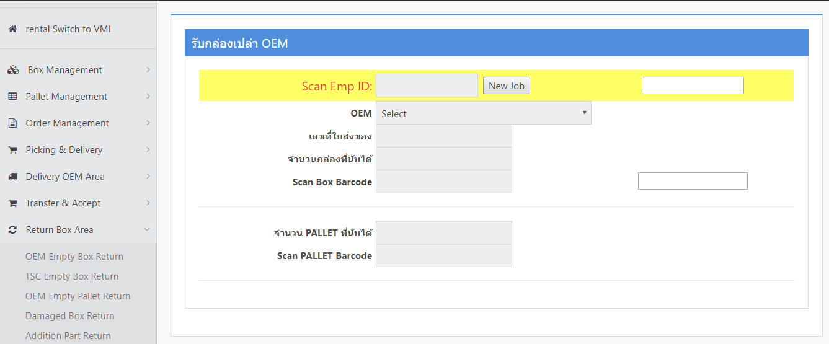

เพิ่ม Icon สำหรับ Link เพื่อถ่ายรูปเอกสารใบคุมกล่องเปล่าที่มากับรถของแต่ล่ะ OEM เพื่อเก็บข้อมูลเข้าสู่ระบบ ซึ่งสามารถค้นหาและตรวจสอบข้อมูลย้อนหลังผ่านระบบได้ทันทีไม่ต้องเสียเวลาไปค้นหาเอกสาร

เพิ่ม Icon สำหรับถ่ายภาพ2เมนูนี้

 | แก้ไขและเพิ่มเติมเมนู OEM Empty Box Return ให้มีการถ่ายรุปและบันทึกใบคุมกล่องลงในระบบ I-Wis

อุปกรณ์ที่จำเป็นและต้องใช้เพิ่มเติม
1.กล้อง Webcams คุณภาพดี ที่สามารถ Focus และสามารถภ่ายภาพให้คมชัดมองเห็นทุกรายละเอียดในเอกสารได้

